画面レイアウト
画面レイアウト

①基本給一覧です。
②対象年月⇒ 社員ID（Select）
業務機能名 | 基本給_マスタ機能 | 画面名称 | 基本給_マスタ機能 |  |  |  | 作成日 | 2022-04-25 |  | 作成者 | 孫曄
画面ID | baseSalaryInfo | 備考 |  |  |  |  | 更新日 |  |  | 更新者
１）基本給料一覧表 |  |  |  | 項番 |  | 項目名称 |  |  | コントロール種別
 |  |  |  | 2 |  | 検索 |  |  | ボタン
 |  |  |  | 3 |  | 社員ID |  |  | ラベル
 |  |  |  | 4 |  | 社員ID_値 |  |  | ラベル
 |  |  |  | 5 |  | 基本給ID |  |  | ラベル
 |  |  |  | 6 |  | 基本給ID＿値 |  |  | ラベル
 |  |  |  |  | 7 | 対象年月 |  |  | ラベル
 |  |  |  |  | 8 | 対象年月_値 |  |  | select
 |  |  |  | 9 |  | 基本給 |  |  | ラベル
 |  |  |  | 10 |  | 基本給＿値 |  |  | ラベル
 |  |  |  | 11 |  | 残業不足時間 |  |  | ラベル
 |  |  |  | 12 |  | 残業不足時間＿値 |  |  | ラベル
 |  |  |  | 13 |  | 残業加算時間 |  |  | ラベル
 |  |  |  | 14 |  | 残業加算時間＿値 |  |  | ラベル
 |  |  |  |  | 15 | 稼働開始時間 |  |  | ラベル
 |  |  |  |  | 16 | 稼働開始時間＿値 |  |  | ラベル
 |  |  |  |  | 17 | 稼働結束時間 |  |  | ラベル
 |  |  |  |  | 18 | 稼働結束時間＿値 |  |  | ラベル
 |  |  |  |  | 19 | 利用ステータス |  |  | ラベル
 |  |  |  |  | 20 | 利用ステータス＿値 |  |  | ラベル
 |  |  |  |  | 21 | 作成日 |  |  | ラベル
 |  |  |  |  | 22 | 作成日＿値 |  |  | ラベル
 |  |  |  |  | 23 | 更新日 |  |  | ラベル
 |  |  |  |  | 24 | 更新日＿値 |  |  | ラベル
 |  |  |  | 25 |  | 更新 |  |  | ボタン
 |  |  |  | 26 |  | 新規 |  |  | ボタン
 |  |  |  | 27 |  | 登録 |  |  | ボタン

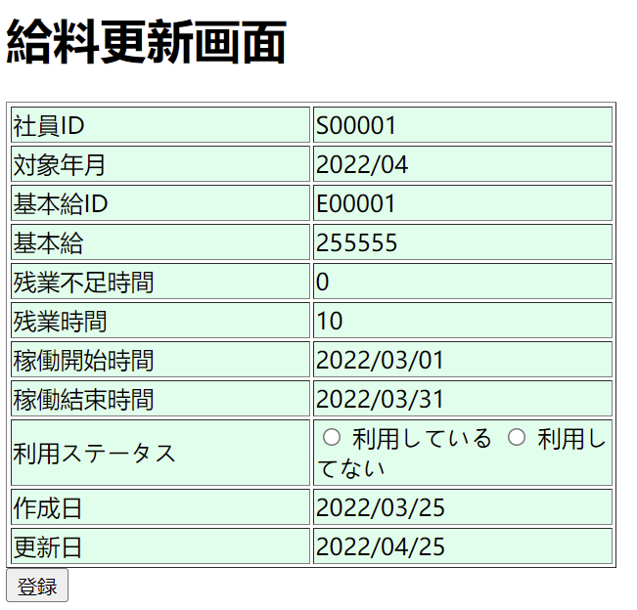
③基本給更新です。
2）基本給料更新 |  |  |  | 項番 |  | 項目名称 |  |  | コントロール種別
 |  |  |  | 1 |  | 検索 |  |  | ボタン
 |  |  |  | 2 |  | 社員ID |  |  | テキスト → Select
 |  |  |  | 4 |  | 基本給ID |  |  | テキスト
 |  |  |  | 5 |  | 対象年月 |  |  | select
 |  |  |  | 6 |  | 基本給 |  |  | ラベル
 |  |  |  | 7 |  | 残業不足時間 |  |  | ラベル
⑤対象年月を削除
 |  |  |  | 8 |  | 残業加算時間 |  |  | ラベル
 |  |  |  | 9 |  | 稼働開始時間 |  |  | ラベル
 |  |  |  | 10 |  | 稼働結束時間 |  |  | ラベル
 |  |  |  | 11 |  | 利用ステータス |  |  | radio
 |  |  |  | 12 |  | 作成日 |  |  | ラベル
 |  |  |  | 13 |  | 更新日 |  |  | ラベル
 |  |  |  | 14 |  | 更新 |  |  | ボタン
 |  |  |  | 15 |  | 新規 |  |  | ボタン
⑤稼働期間From/稼働期間To
 |  |  |  | 16 |  | 登録 |  |  | ボタン

④する、しないにする

入出力項目定義書
入出力項目定義書

業務機能名 |  | 基本給_マスタ機能 |  | 画面名称 |  |  |  | 基本給_マスタ機能 |  |  |  |  |  | 作成日 | 2022-04-25 | 作成者 | 孫曄
画面ID |  | baseSalaryInfo |  | 備考 |  |  |  |  |  |  |  |  |  | 更新日 |  | 更新者
入出力項目 |  |  |  |  |  |  |  |  |  |  | DB情報 |  | データ加工編集条件・方法 |  |  |  |  | 処理 No.
No. | アイテム名称 |  | 属性 |  | 桁数 | I/O | 必須 |  | 揃い方式 | 表示 ﾌｫｰﾏｯﾄ | テーブル名称 | 項目名称
1 | 社員ID |  | String |  | 12 | I/O | ○ |  | 左 | ― | employee | employeeID
2 | 基本給 |  | int |  | 20 | I/O | ○ |  | 左 | 通貨 | baseSalaryInfo | baseSalary | 日本通貨にする
3 | 残業不足時間 |  | int |  | 10 | I/O | ○ |  | 左 | － | baseSalaryInfo | minusHour | ○○ｈ
4 | 残業時間 |  | int |  | 10 | I/O | ○ |  | 左 |  | baseSalaryInfo | plusHour | ○○ｈ
5 | 稼働開始時間 |  | Spring |  | 10 | I/O | ○ |  | 左 | YYYY/MM/DD | baseSalaryInfo | wkPeriodFrom
6 | 稼働結束時間 |  | Spring |  | 10 | I/O | ○ |  | 左 | YYYY/MM/DD | baseSalaryInfo | wkPeriodTo
7 | 利用ステータス |  | int |  | 4 | I/O | ○ |  | 左 | ― | baseSalaryInfo | status | 1：利用しいる、0：りようしていない
8 | 作成日 |  | String |  | 10 | I/O | ○ |  | 左 | YYYY/MM/DD | baseSalaryInfo | insertDate | YYYYMMから、YYYY/MMに変換、システム日付
9 | 更新日 |  | String |  | 10 | I/O | ○ |  | 左 | YYYY/MM/DD | baseSalaryInfo | updateDate | YYYYMMから、YYYY/MMに変換、システム日付
10 | 基本給ID |  | String |  | 10 | I/O | ○ |  | 左 | ― | baseSalaryInfo | baseSalaryID
⑥基本給IDを追加
⑦線の調整

